Directorio
  Directorio del Comité de Ética Consejo Estatal de Población
FOTOGRAFÍA | NOMBRE | DEPENDENCIA/ENTIDAD | GRADO ESCOLAR | CORREO ELECTRÓNICO | PUESTO EN EL COMITÉ | PUESTO EN LA DEPENDENCIA O ENTIDAD | TELÉFONO CELULAR | TELÉFONO | EXTENSIÓN
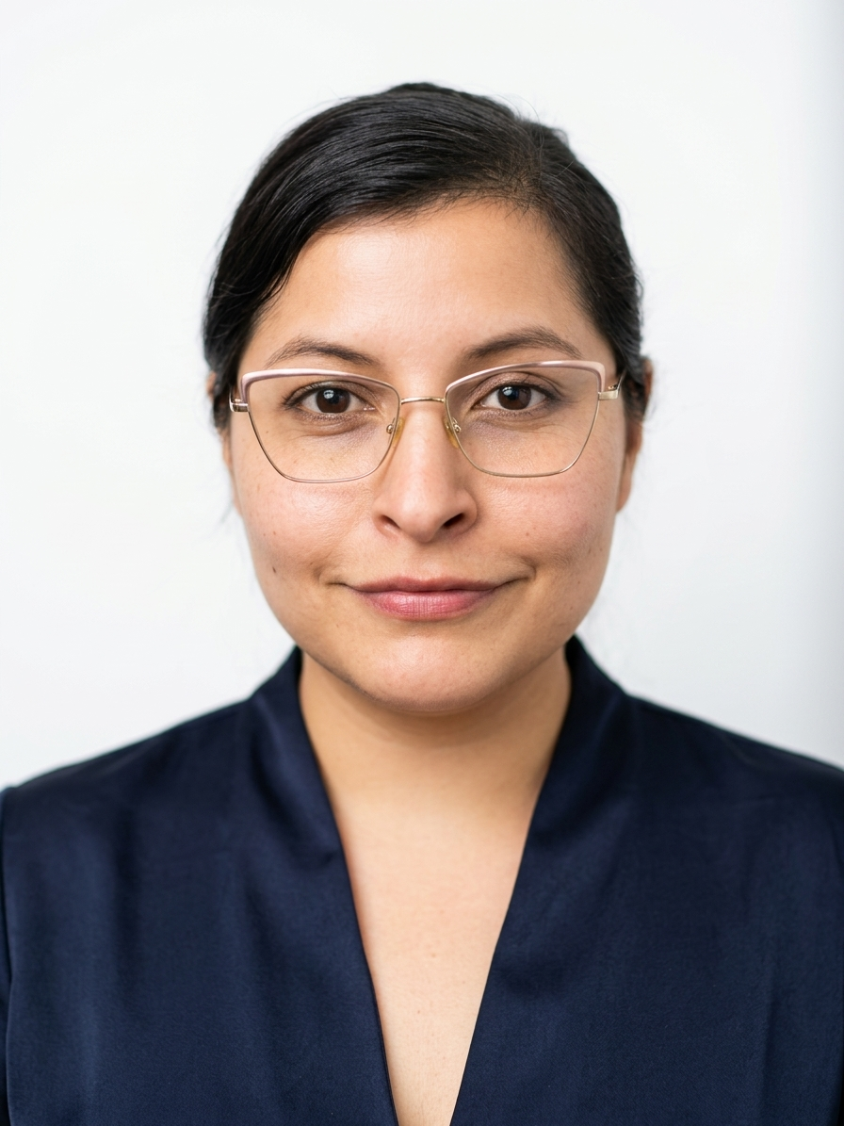 | Rachel García Palacios | Consejo Estatal de Población | Maestría | rachel.garcia@chihuahua.gob.mx | Presidenta | Auxiliar | 614 218 2019 | 614 415 5105 | 1014
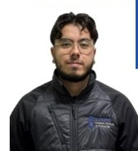 | Edgar Ascary Moreno Mendoza | Consejo Estatal de Población | Licenciatura | edgar.moreno@chihuahua.gob.mx | Vocal | Auxiliar Operativo | 6563533253 | 656 629 3300 | 54094
 | Allan Leonardo Alvarez Ayala | Consejo Estatal de Población | Licenciatura | allan.alvarez@chihuahua.gob.mx | Vocal | Auxiliar administrativo | 6141224563
 | Denisse Gabriela Javalera Prieto | Consejo Estatal de Población | Licenciatura trunca | denisse.javalera@chihuahua.gob.mx | Vocal | Jefa de Departamento | 6143948930 | 6144155105 | 1012
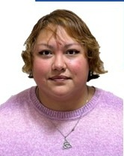 | Mriam Nayeli Gallegos Arreola | Consejo Estatal de Población | Licenciatura | miriam.gallegos@chihuahua.gob.mx | Vocal | Asesor Técnico | 614 557 9026 | 656 629 3300 | 54090
 | Roxana Elizabeth Juárez Gutiérrez | Consejo Estatal de Población | Licenciatura | roxana.juarez@chihuahua.gob.mx | Secretaria Ejecutiva | Jefa de Departamento | 614 474 8738 | 614 415 5105 | 1011

